Estadísticas
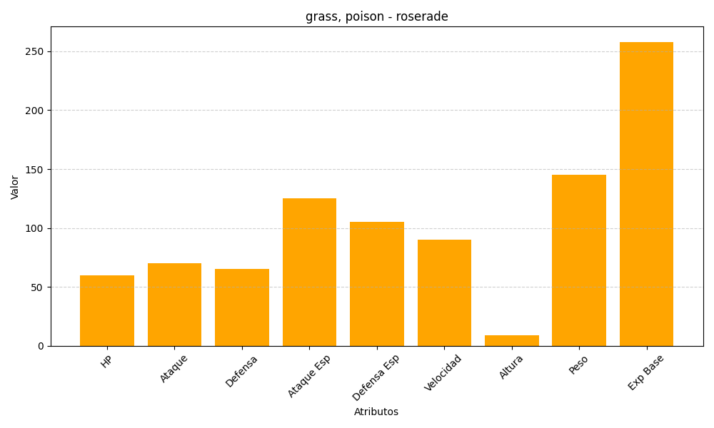
ID | Nombre | Tipo | HP | Ataque | Defensa | Ataque Especial | Defensa Especial | Velocidad | Altura | Peso | Experiencia Base
407 | roserade | grass, poison | 60 | 70 | 65 | 125 | 105 | 90 | 9 | 145 | 258

